1. THỐNG KÊ NHANH
1
2
 | Trường | Cách tính | Mô Tả
 | - Ngày trước đó | Nhập tay | Quản trị web sẽ tải các file Input lên và sẽ nhập tay 2 ngày cần so sánh với nhau lên hệ thống
 | - Ngày mới nhất | Nhập tay
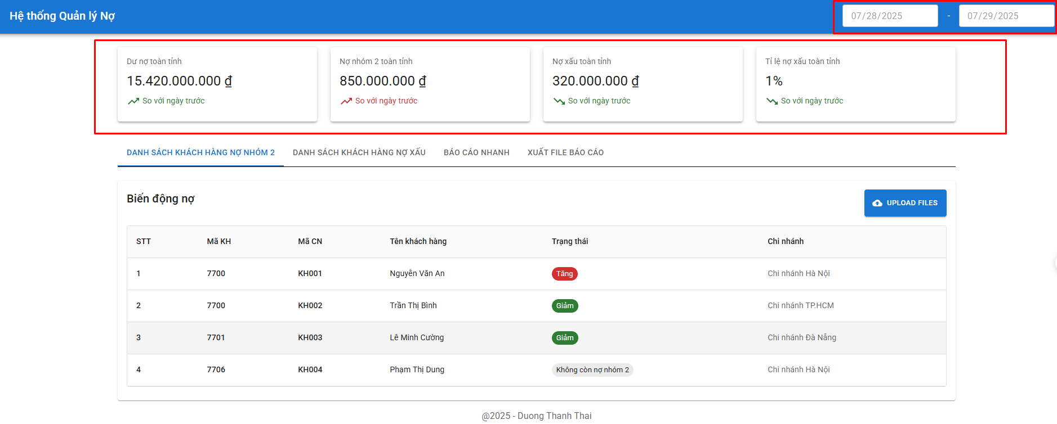 | - Dư nợ toàn tỉnh | + Sử dụng file: 11.08 TOAN TINH; Folder: BC TONG + Giá trị = tongduno (Agribank CN Kien Giang) + tongduno (Agribank CN Kiên Lương Kien Giang) + tongduno (Agribank CN Kiên Hải Kien Giang) + tongduno (Agribank CN Hòn Đất Kien Giang) + tongduno (Agribank CN Hà Tiên Kien Giang) + tongduno (Agribank CN Ba Hòn Kien Giang) + tongduno (Agribank CN Rạch Sỏi Kien Giang) + tongduno (Agribank CN Rạch Giá Kien Giang) + tongduno (Agribank CN Mỹ Lâm Kien Giang) | Thể hiện dư nợ toàn tỉnh ngày mới nhất và so sánh được dư nợ toàn tỉnh so với ngày trước đang tăng hay giảm
 | - Nợ nhóm 2 toàn tỉnh | + Sử dụng file: 11.08 TOAN TINH; Folder: BC TONG + Giá trị = nhom2 (Agribank CN Kien Giang) + nhom2 (Agribank CN Kiên Lương Kien Giang) + nhom2 (Agribank CN Kiên Hải Kien Giang) + nhom2 (Agribank CN Hòn Đất Kien Giang) + nhom2 (Agribank CN Hà Tiên Kien Giang) + nhom2 (Agribank CN Ba Hòn Kien Giang) + nhom2 (Agribank CN Rạch Sỏi Kien Giang) + nhom2 (Agribank CN Rạch Giá Kien Giang) + nhom2 (Agribank CN Mỹ Lâm Kien Giang) | Thể hiện được nợ nhóm 2 toàn tỉnh ngày mới nhất và so sánh được với ngày trước đang tăng hay giảm
 | - Nợ xấu toàn tỉnh | Dư nợ toàn tỉnh - Nợ Nhóm 2 toàn tỉnh | Thể hiện được nợ xấu toàn tỉnh ngày mới nhất và so sánh được với ngày trước đang tăng hay giảm
 | - Tỉ lệ nợ xấu toàn tỉnh | Nợ xấu toàn tỉnh/Dư nợ toàn tỉnh | Thể hiện được tỷ lệ nợ xấu toàn tỉnh ngày mới nhất và so sánh được với ngày trước đang tăng hay giảm

2. DANH SACH KH NHOM 2
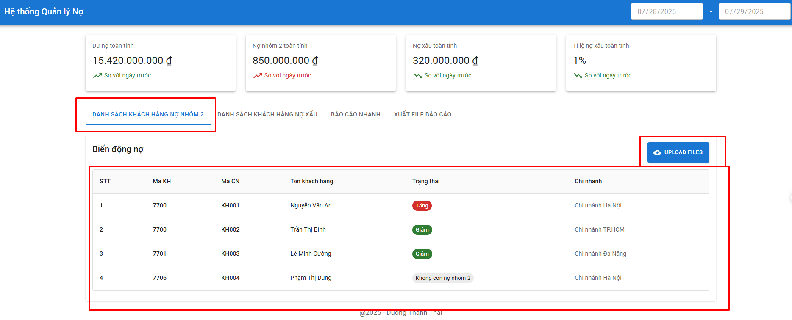
Trường | Cách tính |  | Mô Tả
 | File sử dụng: 10.8 N2 và 11.8 N2; trong Folder BAO CAO CHI TIET
Bảng thống kê danh sách có biến động nợ nhóm 2 | Trường hợp | Kết quả trả ra | Xuất hiện các khách hàng thay đổi dư nợ (tăng, giảm, không còn nợ nhóm 2, xuất hiện mới) giữa ngày mới và ngày cũ.
 | “Mã kháchh hàng” có trong file 11.8 N2 nhưng không có trong file 10.8 N2 | - Mã Kháchh hàng
 |  | - Tên khách hàng có “Mã Kháchh hàng” đó.
 |  | - Trạng thái: Xuất hiện mới
 |  | - Mã Chi nhánh: Cột “Tên chi nhánh” trong file 11.8 N2 ứng với "Mã kháchh hàng" tương ứng đó
 | “Mã kháchh hàng” không có trong file 11.8 N2 nhưng có trong file 10.8 N2 | - Mã Kháchh hàng
 |  | - Tên khách hàng có “Mã Kháchh hàng” đó.
 |  | - Trạng thái: Không còn nợ nhóm 2
 |  | - Mã Chi nhánh: Cột “Tên chi nhánh” trong file 10.8 N2 ứng với "Mã kháchh hàng" tương ứng đó
 | “Mã kháchh hàng” có ở cả 2 file 11.8 N2 và file 10.8 N2 | - Tiến hành lấy cột “tổng số” trong file 11.8 N2 - (trừ) cột “tổng số” trong file 10.8 N2 ứng với “Mã kháchh hàng” đó
 |  | · If kết quả trừ = 0 => Không hiện lên bảng
 |  | · If kết quả > 0 => Trả ra: Mã Kháchh hàng, Tên khách hàng có “Mã Kháchh hàng” đó, Trạng thái: Tăng nợ nhóm 2.
 |  | · If kết quả < 0 => Trả ra: Mã Kháchh hàng, Tên khách hàng có “Mã Kháchh hàng” đó, Trạng thái: Giảm nợ nhóm 2.

3. DANH SACH NO XAU
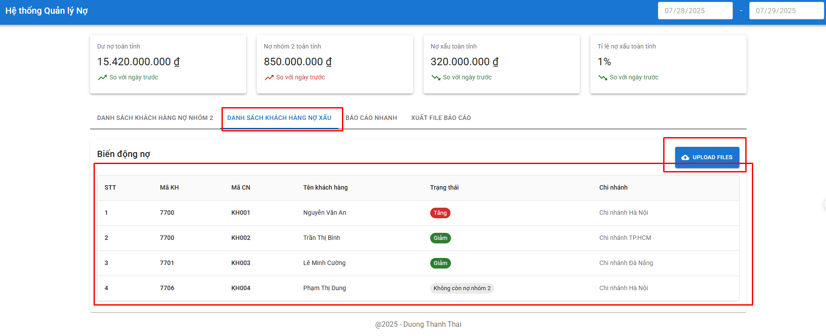
Trường | Cách tính |  | Mô Tả
 | File sử dụng: 10.8 NX và 11.8 NX; trong Folder BAO CAO CHI TIET
Bảng thống kê danh sách có biến động nợ xấu | Trường hợp | Kết quả trả ra | Dò các khách hàng thay đổi dư nợ (tăng, giảm, không còn nợ xấu, xuất hiện mới) giữa ngày mới và ngày cũ.
 | “Mã kháchh hàng” có trong file 11.8 NX nhưng không có trong file 10.8 NX | - Mã Kháchh hàng
 |  | - Tên khách hàng có “Mã Kháchh hàng” đó.
 |  | - Trạng thái: Xuất hiện mới
 |  | - Mã Chi nhánh: Cột “Tên chi nhánh” trong file 11.8 NX
 | “Mã kháchh hàng” không có trong file 11.8 NX nhưng có trong file 10.8 NX | - Mã Kháchh hàng
 |  | - Tên khách hàng có “Mã Kháchh hàng” đó.
 |  | - Trạng thái: Không còn nợ xấu
 |  | - Mã Chi nhánh: Cột “Tên chi nhánh” trong file 10.8 NX ứng với "Mã kháchh hàng" tương ứng đó
 | “Mã kháchh hàng” có ở cả 2 file 11.8 NX và file 10.8 NX | - Tiến hành lấy cột “tổng số” trong file 11.8 NX - (trừ) cột “tổng số” trong file 10.8 NX ứng với “Mã kháchh hàng” đó
 |  | · If kết quả trừ = 0 => Không hiện lên bảng.
 |  | · If kết quả > 0 => Trả ra: Mã Kháchh hàng, Tên khách hàng có “Mã Kháchh hàng” đó, Trạng thái: Tăng nợ nhóm xấu
 |  | · If kết quả < 0 => Trả ra: Mã Kháchh hàng, Tên khách hàng có “Mã Kháchh hàng” đó, Trạng thái: Giảm nợ nhóm xấu

4. BAO CAO NHANH
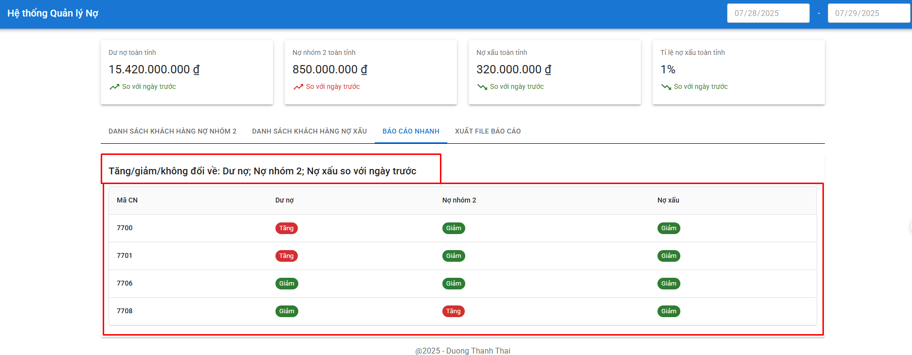
Cách tính |  |  |  | Mô tả
Mã Chi nhánh | Dư nợ | Nợ nhóm 2 | Nợ xấu (Nợ xấu = tổng dư nợ - nợ nhóm 1 - nợ nhóm 2)
7700 | - Tính toán = Cột tongduno (Agribank CN Kien Giang; file: 11.08 TOAN TINH; Folder: BC TONG) – (trừ) Cột tongduno (Agribank CN Kien Giang; file: 10.08 TOAN TINH; Folder: BC TONG) - Trả ra: if (tính toán >0) => Tăng; If (tính toán <0) => Giảm; If (tính toán =0) => Không có sự biến động | - Tính toán = Cột nhom2 (Agribank CN Kien Giang; file: 11.08 TOAN TINH; Folder: BC TONG) – (trừ) Cột nhom2 (Agribank CN Kien Giang; file: 10.08 TOAN TINH; Folder: BC TONG) - Trả ra: if (tính toán >0) => Tăng; If (tính toán <0) => Giảm; If (tính toán =0) => Không có sự biến động | - Tính toán = [cột tongduno(Agribank CN Kien Giang; file: 11.08 TOAN TINH; Folder: BC TONG) - tổng của cột nhom2, nhom1 (Agribank CN Kien Giang; file: 11.08 TOAN TINH; Folder: BC TONG)] – (trừ) [cột tongduno(Agribank CN Kien Giang; file: 10.08 TOAN TINH; Folder: BC TONG) - tổng của cột nhom2, nhom1 (Agribank CN Kien Giang; file: 10.08 TOAN TINH; Folder: BC TONG)] - Trả ra: if (tính toán >0) => Tăng; If (tính toán <0) => Giảm; If (tính toán =0) => Không có sự biến động | Bảng cho thấy dược các chi nhánh nào đang có tăng,giảm, không đổi ở các chỉ tiêu dư nợ, nợ xấu, nợ nhóm 2
7701 | - Tính toán = Cột tongduno (Agribank CN Kiên Lương Kiên Giang; file: 11.08 TOAN TINH; Folder: BC TONG) – (trừ) Cột tongduno (Agribank CN Kiên Lương Kiên Giang; file: 10.08 TOAN TINH; Folder: BC TONG) - Trả ra: if (tính toán >0) => Tăng; If (tính toán <0) => Giảm; If (tính toán =0) => Không có sự biến động | - Tính toán = Cột nhom2 (Agribank CN Kiên Lương Kiên Giang; file: 11.08 TOAN TINH; Folder: BC TONG) – (trừ) Cột nhom2 (Agribank CN Kiên Lương Kiên Giang; file: 10.08 TOAN TINH; Folder: BC TONG) - Trả ra: if (tính toán >0) => Tăng; If (tính toán <0) => Giảm; If (tính toán =0) => Không có sự biến động | - Tính toán = [cột tongduno(Agribank CN Kiên Lương Kien Giang; file: 11.08 TOAN TINH; Folder: BC TONG) - tổng của cột nhom2, nhom1 (Agribank CN Kiên Lương Kien Giang; file: 11.08 TOAN TINH; Folder: BC TONG)] – (trừ) [cột tongduno(Agribank CN Kiên Lương Kien Giang; file: 10.08 TOAN TINH; Folder: BC TONG) - tổng của cột nhom2, nhom1 (Agribank CN Kiên Lương Kien Giang; file: 10.08 TOAN TINH; Folder: BC TONG)] - Trả ra: if (tính toán >0) => Tăng; If (tính toán <0) => Giảm; If (tính toán =0) => Không có sự biến động
7706 | - Tính toán = Cột tongduno (Agribank CN Hòn Đất Kiên Giang; file: 11.08 TOAN TINH; Folder: BC TONG) – (trừ) Cột tongduno (Agribank CN Hòn Đất Kiên Giang; file: 10.08 TOAN TINH; Folder: BC TONG) - Trả ra: if (tính toán >0) => Tăng; If (tính toán <0) => Giảm; If (tính toán =0) => Không có sự biến động | - Tính toán = Cột nhom2 (Agribank CN Hòn Đất Kiên Giang; file: 11.08 TOAN TINH; Folder: BC TONG) – (trừ) Cột nhom2 (Agribank CN Hòn Đất Kiên Giang; file: 10.08 TOAN TINH; Folder: BC TONG) - Trả ra: if (tính toán >0) => Tăng; If (tính toán <0) => Giảm; If (tính toán =0) => Không có sự biến động | - Tính toán = [cột tongduno(Agribank CN Hòn Đất Kien Giang; file: 11.08 TOAN TINH; Folder: BC TONG) - tổng của cột nhom2, nhom1 (Agribank CN Hòn Đất Kien Giang; file: 11.08 TOAN TINH; Folder: BC TONG)] – (trừ) [cột tongduno(Agribank CN Hòn Đất Kien Giang; file: 10.08 TOAN TINH; Folder: BC TONG) - tổng của cột nhom2, nhom1 (Agribank CN Hòn Đất Kien Giang; file: 10.08 TOAN TINH; Folder: BC TONG)] - Trả ra: if (tính toán >0) => Tăng; If (tính toán <0) => Giảm; If (tính toán =0) => Không có sự biến động
7708 | - Tính toán = Cột tongduno (Agribank CN Kiên Hải Kien Giang; file: 11.08 TOAN TINH; Folder: BC TONG) – (trừ) Cột tongduno (Agribank CN Kiên Hải Kien Giang; file: 10.08 TOAN TINH; Folder: BC TONG) - Trả ra: if (tính toán >0) => Tăng; If (tính toán <0) => Giảm; If (tính toán =0) => Không có sự biến động | - Tính toán = Cột nhom2 (Agribank CN Kiên Hải Kien Giang; file: 11.08 TOAN TINH; Folder: BC TONG) – (trừ) Cột nhom2 (Agribank CN Kiên Hải Kien Giang; file: 10.08 TOAN TINH; Folder: BC TONG) - Trả ra: if (tính toán >0) => Tăng; If (tính toán <0) => Giảm; If (tính toán =0) => Không có sự biến động | - Tính toán = [cột tongduno(Agribank CN Kiên Hải Kien Giang; file: 11.08 TOAN TINH; Folder: BC TONG) - tổng của cột nhom2, nhom1 (Agribank CN Kiên Hải Kien Giang; file: 11.08 TOAN TINH; Folder: BC TONG)] – (trừ) [cột tongduno(Agribank CN Kiên Hải Kien Giang; file: 10.08 TOAN TINH; Folder: BC TONG) - tổng của cột nhom2, nhom1 (Agribank CN Kiên Hải Kien Giang; file: 10.08 TOAN TINH; Folder: BC TONG)] - Trả ra: if (tính toán >0) => Tăng; If (tính toán <0) => Giảm; If (tính toán =0) => Không có sự biến động
7711 | - Tính toán = Cột tongduno (Agribank CN Hà Tiên Kien Giang; file: 11.08 TOAN TINH; Folder: BC TONG) – (trừ) Cột tongduno (Agribank CN Hà Tiên Kien Giang; file: 10.08 TOAN TINH; Folder: BC TONG) - Trả ra: if (tính toán >0) => Tăng; If (tính toán <0) => Giảm; If (tính toán =0) => Không có sự biến động | - Tính toán = Cột nhom2 (Agribank CN Hà Tiên Kien Giang; file: 11.08 TOAN TINH; Folder: BC TONG) – (trừ) Cột nhom2 (Agribank CN Hà Tiên Kien Giang; file: 10.08 TOAN TINH; Folder: BC TONG) - Trả ra: if (tính toán >0) => Tăng; If (tính toán <0) => Giảm; If (tính toán =0) => Không có sự biến động | - Tính toán = [cột tongduno(Agribank CN Hà Tiên Kien Giang; file: 11.08 TOAN TINH; Folder: BC TONG) - tổng của cột nhom2, nhom1 (Agribank CN Hà Tiên Kien Giang; file: 11.08 TOAN TINH; Folder: BC TONG)] – (trừ) [cột tongduno(Agribank CN Hà Tiên Kien Giang; file: 10.08 TOAN TINH; Folder: BC TONG) - tổng của cột nhom2, nhom1 (Agribank CN Hà Tiên Kien Giang; file: 10.08 TOAN TINH; Folder: BC TONG)] - Trả ra: if (tính toán >0) => Tăng; If (tính toán <0) => Giảm; If (tính toán =0) => Không có sự biến động
7712 | - Tính toán = Cột tongduno (Agribank CN Ba Hòn Kien Giang; file: 11.08 TOAN TINH; Folder: BC TONG) – (trừ) Cột tongduno (Agribank CN Ba Hòn Kien Giang; file: 10.08 TOAN TINH; Folder: BC TONG) - Trả ra: if (tính toán >0) => Tăng; If (tính toán <0) => Giảm; If (tính toán =0) => Không có sự biến động | - Tính toán = Cột nhom2 (Agribank CN Ba Hòn Kien Giang; file: 11.08 TOAN TINH; Folder: BC TONG) – (trừ) Cột nhom2 (Agribank CN Ba Hòn Kien Giang; file: 10.08 TOAN TINH; Folder: BC TONG) - Trả ra: if (tính toán >0) => Tăng; If (tính toán <0) => Giảm; If (tính toán =0) => Không có sự biến động | - Tính toán = [cột tongduno(Agribank CN Ba Hòn Kien Giang; file: 11.08 TOAN TINH; Folder: BC TONG) - tổng của cột nhom2, nhom1 (Agribank CN Ba Hòn Kien Giang; file: 11.08 TOAN TINH; Folder: BC TONG)] – (trừ) [cột tongduno(Agribank CN Ba Hòn Kien Giang; file: 10.08 TOAN TINH; Folder: BC TONG) - tổng của cột nhom2, nhom1 (Agribank CN Ba Hòn Kien Giang; file: 10.08 TOAN TINH; Folder: BC TONG)] - Trả ra: if (tính toán >0) => Tăng; If (tính toán <0) => Giảm; If (tính toán =0) => Không có sự biến động
7713 | - Tính toán = Cột tongduno (Agribank CN Rạch Sỏi Kien Giang; file: 11.08 TOAN TINH; Folder: BC TONG) – (trừ) Cột tongduno (Agribank CN Rạch Sỏi Kien Giang; file: 10.08 TOAN TINH; Folder: BC TONG) - Trả ra: if (tính toán >0) => Tăng; If (tính toán <0) => Giảm; If (tính toán =0) => Không có sự biến động | - Tính toán = Cột nhom2 (Agribank CN Rạch Sỏi Kien Giang; file: 11.08 TOAN TINH; Folder: BC TONG) – (trừ) Cột nhom2 (Agribank CN Rạch Sỏi Kien Giang; file: 10.08 TOAN TINH; Folder: BC TONG) - Trả ra: if (tính toán >0) => Tăng; If (tính toán <0) => Giảm; If (tính toán =0) => Không có sự biến động | - Tính toán = [cột tongduno(Agribank CN Rạch Sỏi Kien Giang; file: 11.08 TOAN TINH; Folder: BC TONG) - tổng của cột nhom2, nhom1 (Agribank CN Rạch Sỏi Kien Giang; file: 11.08 TOAN TINH; Folder: BC TONG)] – (trừ) [cột tongduno(Agribank CN Rạch Sỏi Kien Giang; file: 10.08 TOAN TINH; Folder: BC TONG) - tổng của cột nhom2, nhom1 (Agribank CN Rạch Sỏi Kien Giang; file: 10.08 TOAN TINH; Folder: BC TONG)] - Trả ra: if (tính toán >0) => Tăng; If (tính toán <0) => Giảm; If (tính toán =0) => Không có sự biến động
7715 | - Tính toán = Cột tongduno (Agribank CN Rạch Giá Kien Giang; file: 11.08 TOAN TINH; Folder: BC TONG) – (trừ) Cột tongduno (Agribank CN Rạch Giá Kien Giang; file: 10.08 TOAN TINH; Folder: BC TONG) - Trả ra: if (tính toán >0) => Tăng; If (tính toán <0) => Giảm; If (tính toán =0) => Không có sự biến động | - Tính toán = Cột nhom2 (Agribank CN Rạch Giá Kien Giang; file: 11.08 TOAN TINH; Folder: BC TONG) – (trừ) Cột nhom2 (Agribank CN Rạch Giá Kien Giang; file: 10.08 TOAN TINH; Folder: BC TONG) - Trả ra: if (tính toán >0) => Tăng; If (tính toán <0) => Giảm; If (tính toán =0) => Không có sự biến động | - Tính toán = [cột tongduno(Agribank CN Rạch Giá Kien Giang; file: 11.08 TOAN TINH; Folder: BC TONG) - tổng của cột nhom2, nhom1 (Agribank CN Rạch Giá Kien Giang; file: 11.08 TOAN TINH; Folder: BC TONG)] – (trừ) [cột tongduno(Agribank CN Rạch Giá Kien Giang; file: 10.08 TOAN TINH; Folder: BC TONG) - tổng của cột nhom2, nhom1 (Agribank CN Rạch Giá Kien Giang; file: 10.08 TOAN TINH; Folder: BC TONG)] - Trả ra: if (tính toán >0) => Tăng; If (tính toán <0) => Giảm; If (tính toán =0) => Không có sự biến động
7716 | - Tính toán = Cột tongduno (Agribank CN Mỹ Lâm Kien Giang; file: 11.08 TOAN TINH; Folder: BC TONG) – (trừ) Cột tongduno (Agribank CN Mỹ Lâm Kien Giang; file: 10.08 TOAN TINH; Folder: BC TONG) - Trả ra: if (tính toán >0) => Tăng; If (tính toán <0) => Giảm; If (tính toán =0) => Không có sự biến động | - Tính toán = Cột nhom2 (Agribank CN Mỹ Lâm Kien Giang; file: 11.08 TOAN TINH; Folder: BC TONG) – (trừ) Cột nhom2 (Agribank CN Mỹ Lâm Kien Giang; file: 10.08 TOAN TINH; Folder: BC TONG) - Trả ra: if (tính toán >0) => Tăng; If (tính toán <0) => Giảm; If (tính toán =0) => Không có sự biến động | - Tính toán = [cột tongduno(Agribank CN Mỹ Lâm Kien Giang; file: 11.08 TOAN TINH; Folder: BC TONG) - tổng của cột nhom2, nhom1 (Agribank CN Mỹ Lâm Kien Giang; file: 11.08 TOAN TINH; Folder: BC TONG)] – (trừ) [cột tongduno(Agribank CN Mỹ Lâm Kien Giang; file: 10.08 TOAN TINH; Folder: BC TONG) - tổng của cột nhom2, nhom1 (Agribank CN Mỹ Lâm Kien Giang; file: 10.08 TOAN TINH; Folder: BC TONG)] - Trả ra: if (tính toán >0) => Tăng; If (tính toán <0) => Giảm; If (tính toán =0) => Không có sự biến động

5. FILE XUAT TU HE THONG
AGRIBANK CHI NHÁNH KIÊN GIANG
PHÒNG KHCN
***** LƯU Ý: SỐ LIỆU LẤY TỪ IPUT PHẢI CHIA 10^6 ĐỂ QUY LẠI TRIỆU ĐỒNG
SỐ LIỆU TÍN DỤNG
Đến ngày ..../..../......
I. | NỢ NHÓM 2
 |  |  |  |  |  |  |  |  |  |  |  |  |  |  | Đơn vị tính: triệu đồng
STT | CN | DƯ NỢ |  |  |  |  | NỢ NHÓM 2
 |  |  |  |  |  |  | So sánh SL ngày 31/12/2024 |  |  |  |  | So sánh SL ngày trước liền kề
 |  | 31/12/2024 | Số liệu ngày trước | Số liệu ngày mới nhất | Tăng/Giảm so 31/12 | Tăng/Giảm so ngày trước | 31/12/2024 |  | Ngày mới nhất |  | Tăng/Giảm | Số liệu ngày trước |  | Ngày mới nhất |  | Tăng/Giảm
 |  |  |  |  |  |  | Dư nợ N2 | Tỷ lệ | Dư nợ N2 | Tỷ lệ |  | Dư nợ N2 | Tỷ lệ | Dư nợ N2 | Tỷ lệ
 | 1 | 2 | 3 | 4 | 5=4-2 | 6=4-3 | 7 | 8 | 9 | 10=9/4*100 | 11=9-7 | 12 | 13 =12/3*100 | 14=9 | 15=10 | 16=14-12
1 | Hội sở | {C13} | {D13} | {E13} | {F13} | {G13} | {H13} | 1.03% | {J13} | {K13} | {L13} | {M13} | {N13} | {O13} | {P13} | {Q13}
1.1 | Hội Sở | {C14} | {D14} | {E14} | {F14} | {G14} | {H14} | 1.01% | {J14} | {K14} | {L14} | {M14} | {N14} | {O14} | {P14} | {Q14}
1.2 | PGD01 | {C15} | {D15} | {E15} | {F15} | {G15} | {H15} | 1.08% | {J15} | {K15} | {L15} | {M15} | {N15} | {O15} | {P15} | {Q15}
2 | Kiên Lương | {C16} | {D16} | {E16} | {F16} | {G16} | {H16} | 0.15% | {J16} | {K16} | {L16} | {M16} | {N16} | {O16} | {P16} | {Q16}
3 | Hòn Đất | {C17} | {D17} | {E17} | {F17} | {G17} | {H17} | 0.08% | {J17} | {K17} | {L17} | {M17} | {N17} | {O17} | {P17} | {Q17}
4 | Kiên Hải | {C18} | {D18} | {E18} | {F18} | {G18} | {H18} | 0.92% | {J18} | {K18} | {L18} | {M18} | {N18} | {O18} | {P18} | {Q18}
5 | Hà Tiên | {C19} | {D19} | {E19} | {F19} | {G19} | {H19} | 1.69% | {J19} | {K19} | {L19} | {M19} | {N19} | {O19} | {P19} | {Q19}
6 | Ba Hòn | {C20} | {D20} | {E20} | {F20} | {G20} | {H20} | 1.01% | {J20} | {K20} | {L20} | {M20} | {N20} | {O20} | {P20} | {Q20}
7 | Rạch Sỏi | {C21} | {D21} | {E21} | {F21} | {G21} | {H21} | 1.21% | {J21} | {K21} | {L21} | {M21} | {N21} | {O21} | {P21} | {Q21}
8 | TP RGiá | {C22} | {D22} | {E22} | {F22} | {G22} | {H22} | 0.52% | {J22} | {K22} | {L22} | {M22} | {N22} | {O22} | {P22} | {Q22}
9 | Mỹ Lâm | {C23} | {D23} | {E23} | {F23} | {G23} | {H23} | 0.02% | {J23} | {K23} | {L23} | {M23} | {N23} | {O23} | {P23} | {Q23}
 | Tổng cộng | 14,802,588 | =SUM(D13:D23)-D14-D15 | =SUM(E13:E23)-E14-E15 | =SUM(F13:F23)-F14-F15 | =E24-D24 | 115,997 | 0.78% | =SUM(J13:J23)-J14-J15 | =J24/E24 | =SUM(L13:L23)-L14-L15 | =SUM(M13:M23)-M14-M15 | =M24/D24 | =SUM(O13:O23)-O14-O15 | =O24/E24 | =SUM(Q13:Q23)-Q14-Q15

II. | NỢ XẤU
 |  |  |  |  |  |  |  |  |  |  |  |  |  |  | Đơn vị tính: triệu đồng
STT | CN | DƯ NỢ |  |  |  |  | NỢ XẤU
 |  |  |  |  |  |  | So sánh SL ngày 31/12/2024 |  |  |  |  | So sánh SL ngày trước liền kề
 |  | 31/12/2024 | Số liệu ngày trước | Số liệu ngày mới nhất | Tăng/Giảm so 31/12 | Tăng/Giảm so ngày trước | 31/12/2024 |  | Ngày mới nhất |  | Tăng/Giảm | Số liệu ngày trước |  | Ngày mới nhất |  | Tăng/Giảm
 |  |  |  |  |  |  | Nợ xấu | Tỷ lệ | Nợ xấu | Tỷ lệ |  | Nợ xấu | Tỷ lệ | Nợ xấu | Tỷ lệ
 | 1 | 2 | 3 | 4 | 5=4-2 | 6=4-3 | 7 | 8 | 9 | 10=9/4*100 | 11=9-7 | 12 | 13 =12/3*100 | 14=9 | 15=10 | 16=14-12
1 | Hội sở | {C33} | {D33} | {E33} | {F33} | {G33} | {H33} | 2.59% | {J33} | {K33} | {L33} | {M33} | {N33} | {O33} | {P33} | {Q33}
1.1 | Hội Sở | {C34} | {D34} | {E34} | {F34} | {G34} | {H34} | 1.06% | {J34} | {K34} | {L34} | {M34} | {N34} | {O34} | {P34} | {Q34}
1.2 | PGD01 | {C35} | {D35} | {E35} | {F35} | {G35} | {H35} | 9.44% | {J35} | {K35} | {L35} | {M35} | {N35} | {O35} | {P35} | {Q35}
2 | Kiên Lương | {C36} | {D36} | {E36} | {F36} | {G36} | {H36} | 2.14% | {J36} | {K36} | {L36} | {M36} | {N36} | {O36} | {P36} | {Q36}
3 | Hòn Đất | {C37} | {D37} | {E37} | {F37} | {G37} | {H37} | 0.00% | {J37} | {K37} | {L37} | {M37} | {N37} | {O37} | {P37} | {Q37}
4 | Kiên Hải | {C38} | {D38} | {E38} | {F38} | {G38} | {H38} | 1.24% | {J38} | {K38} | {L38} | {M38} | {N38} | {O38} | {P38} | {Q38}
5 | Hà Tiên | {C39} | {D39} | {E39} | {F39} | {G39} | {H39} | 5.97% | {J39} | {K39} | {L39} | {M39} | {N39} | {O39} | {P39} | {Q39}
6 | Ba Hòn | {C40} | {D40} | {E40} | {F40} | {G40} | {H40} | 0.28% | {J40} | {K40} | {L40} | {M40} | {N40} | {O40} | {P40} | {Q40}
7 | Rạch Sỏi | {C41} | {D41} | {E41} | {F41} | {G41} | {H41} | 0.20% | {J41} | {K41} | {L41} | {M41} | {N41} | {O41} | {P41} | {Q41}
8 | TP RGiá | {C42} | {D42} | {E42} | {F42} | {G42} | {H42} | 0.47% | {J42} | {K42} | {L42} | {M42} | {N42} | {O42} | {P42} | {Q42}
9 | Mỹ Lâm | {C43} | {D43} | {E43} | {F43} | {G43} | {H43} | 0.12% | {J43} | {K43} | {L43} | {M43} | {N43} | {O43} | {P43} | {Q43}
 | Tổng cộng | 14,802,588 | =SUM(D33:D43)-D34-D35 | =SUM(E33:E43)-E34-E35 | =SUM(F33:F43)-F34-F35 | =E44-D44 | 218,138 | 1.47% | =SUM(J33:J43)-J34-J35 | =J44/E44 | =SUM(L33:L43)-L34-L35 | =SUM(M33:M43)-M34-M35 | =M44/D44 | =SUM(J33:J43)-J34-J35 | =O44/E44 | =SUM(Q33:Q43)-Q34-Q35

 |  |  |  |  |  |  |  |  |  |  | An Giang, ngày .... tháng .... năm ....
 |  |  | Lập bảng |  |  |  |  |  |  |  | TP. PHÒNG KHCN

